关系图
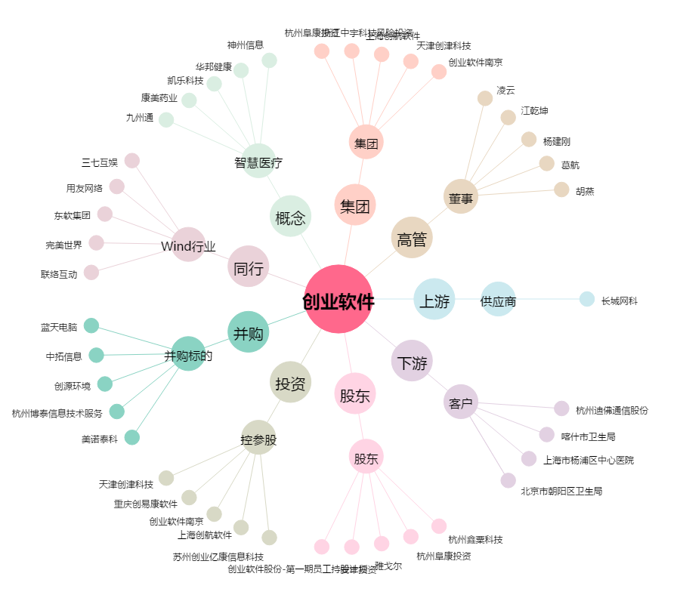
创业软件[300451.SZ] - 关系概览图

